mappa concettuale
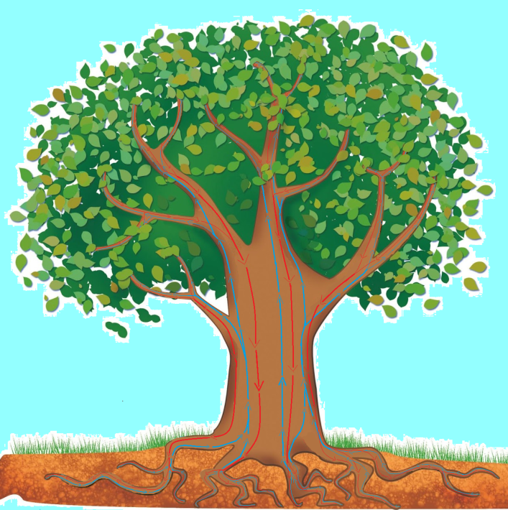
Inserisci al posto giusto nelle celle bianche: tronco; acqua; ossigeno; sali minerali; stomi; radici; foglie; anidride carbonica; linfa grezza; luce solare; rami; linfa elaborata; clorofilla. |  | 
 | www.renatopatrignani.net

AIUTO

aiuto mappa conc.
 | www.renatopatrignani.net

 | anidride carbonica |  |  |  | luce solare

ossigeno |  | stomi |  | clorofilla
 |  |  | foglie

 |  |  |  |  | linfa elaborata
 |  |  | rami

INDIETRO
 |  |  | tronco

 |  |  | linfa grezza

 |  |  | radici

 | acqua |  |  |  | Sali minerali

testo
LA FOTOSINTESI CLOROFILLIANA

Le |  | assorbono |  | attraverso le |  | l' |  | e i
 | 2

che | formano | la |  |  |  | la quale, | all'interno del |  | , | e dei |  | ,

sale fino alle |  |  |  | dove incontra l' |  |  |  | , prelevata | dall'

attraverso gli |  |  | , | che sono delle piccolissime |  |  | aperture | nella parte inferiore |  | delle |  | .

Per fabbricare il |  |  | , | che è lo |  |  | di cui le piante si nutrono, |  | le foglie hanno bisogno di

energia | , che è fornita dalla |  |  |  | del |  | e catturata dalle foglie mediante la |  |  |  | , una

sostanza che dà il colore |  |  |  |  |  | alle |  | .

Dal processo di trasformazione chimica, avanza |  |  |  |  |  |  | , che è immesso nell'aria attraverso gli

Quindi, le piante assorbono dall'aria l' |  |  |  |  |  |  |  | , che per noi è velenosa, e rilasciano

AIUTO
 |  | , che ci è indispensabile per vivere.

Il glucosio è la |  |  |  |  | dalle |  | e distribuita a tutte le parti della |  |  |  | .

 |  |  |  | www.renatopatrignani.net

aiuto testo
LA FOTOSINTESI CLOROFILLIANA

Le | piante | assorbono |  | attraverso le | radici | l' | acqua | e i | Sali minerali

che | formano | la |  | linfa grezza |  | la quale, | all'interno del | tronco | , | e dei | rami | ,

sale fino alle |  | foglie |  | dove incontra l' |  | anidride carbonica |  | , prelevata | dall' | aria

attraverso gli |  | stomi | , | che sono delle piccolissime |  |  | aperture | nella parte inferiore |  | delle | foglie | .

Per fabbricare il |  | glucosio | , | che è lo |  | zucchero | di cui le piante si nutrono, |  | le foglie hanno bisogno di

energia | , che è fornita dalla |  |  | luce | del | sole | e catturata dalle foglie mediante la |  |  | clorofilla | , una

sostanza che dà il colore |  |  |  |  | verde | alle | foglie | .

Dal processo di trasformazione chimica, avanza |  |  |  |  |  | ossigeno | , che è immesso nell'aria attraverso gli |  |  |  | stomi

Quindi, le piante assorbono dall'aria l' |  |  |  |  | anidride carbonica |  |  | , che per noi è velenosa, e rilasciano

ossigeno |  | , che ci è indispensabile per vivere.

Il glucosio è la |  | linfa elaborata |  |  | dalle | foglie | e distribuita a tutte le parti della |  |  | pianta | .

INDIETRO

